Hoja1
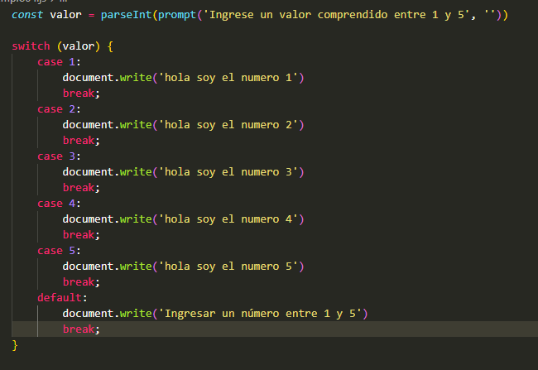
Clase 13 | ejemplo03 | prompt | sale un cuadrito para ingresar nombre y edad y luego forma una oración con ambos: "Hola, mi nombre es Gonzalo, así que tienes 30"
 | ejemplo04 | suma y producto de variables
 | ejemplo05 | último día de la semana (o último valor de un array). Length. Un valor en particular de un array
Clase 14 | ejemplo01 | mayor valor. Uso de IF, ELSE, ELSE IF
 | ejemplo03 | controla que ingrese un valor válido - isNaN
 | ejemplo04 | switch | resuelve un case o un if.
 | ejemplo05 | for & while <- for es para bucles
 | ejemplo07 | suma valores que pide con un prompt
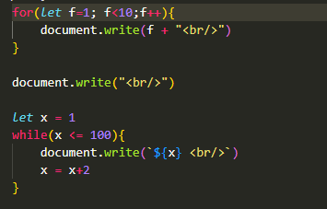
 | ejemplo08 | funciones
 | ejemplo09 | validar largo requerido
Clase 15 | ejemplo04 | botones que cuentan los <p> dentro de los <div>
Clase 16 | ejemplo01 | muestra u oculta elementos de una list con botones
 | ejemplo02 | frena que funcione un link
 | ejemplo03 | muestra en un alert el texto de un botón
 | ejemplo04 | formulario y un alert que dice "gracias por enviar el formulario"
 | ejemplo05 | agrandar o achicar texto con botones
 | ejemplo06 | cambiar el color de un botón
 | ejemplo07 | agregar estilos a un <div>
Clase 17 | ejemplo01 | repetir una función. Ejemplo: un item intermitente
 | ejemplo02 | oculta un mensaje después de n segundos
 | ejemplo03 | array map. Toma todos los valores de un array para usarlos en una función. Ejemplo, multiplica todos los valores por 2
 | ejemplo04 | FILTER - filtra los números pares de un array
 | ejemplo05 | FIND - encuentra el primer valor de un array que cumple con alguna condición. Ejemplo, primer valor menor a 22
 | ejemplo06 | concatenar arrays
 | ejemplo07 | ORDER
 | ejemplo08 | IF pero hecho de manera corta con "?"
 | ejemplo09 | JSON
Clase 18 | ejemplo01 | mostrar solo contraseñas
 | ejemplo02 | mostrar una lista de alumnos menores e igual a 4 años en un console log y en pantalla
 | ejemplo03 | muestra los que son desarrolladores y luego los que no son desarrolladores
 | ejemplo04 | dice cuántos días tiene un mes. Usa
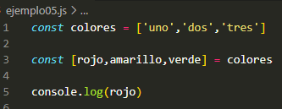
 | ejemplo05 | DESTRUCTURACIÓN

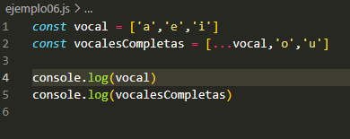
 | ejemplo06 | STREAD

 | ejemplo07 | trabajo con las horas del día
Clase 19 | Parallax
 | AOS
Clase 20 | Bootstrap

